1，表格设计
销售送货单 |  |  |  |  |  |  | 现有客户要求制作如下送货单格式，客户需要A4打印出来，请制作
送货单号：A000001 |  | 出货仓库：成品仓储 |  |  | 开单时间：20XX-06-05
客 户：某某市某某科技有限公司 |  |  |  |  | 开单人：张三
序号 | 货品编码 | 货品名称 | 单位 | 数量 | 单价 | 小计
1 | D000001 | 某某商品 | 个 | 100 | ¥10.00 | ¥1000.00
2 | D000002 | 某某商品 | 个 | 100 | ¥10.00 | ¥1000.00
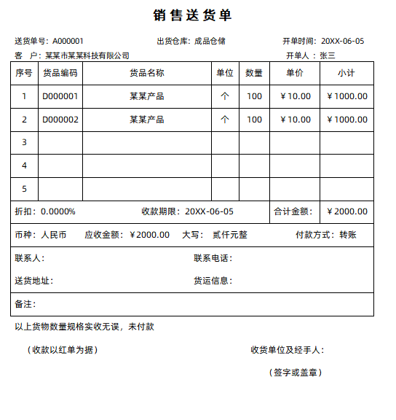
3
4
5
折扣：0.0000% 收款期限：20XX-06-05 |  |  |  |  | 合计金额： | ¥2000.00
币种：人民币 应收金额：¥2000.00 大写：贰仟元整 付款方式：转账
联系人： 联系电话：
送货地址： 货运信息：
备注：
以上货物数量规格实收无误，未付款
（收款以红单为据） |  |  |  |  | 收货单位及经手人：
 |  |  |  |  | （签字或盖章）

5，透视基础应用(图片)
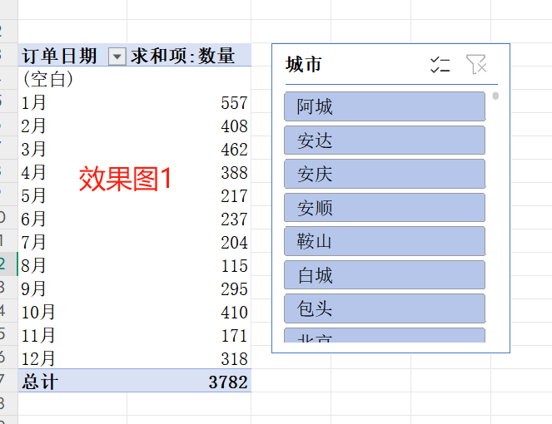
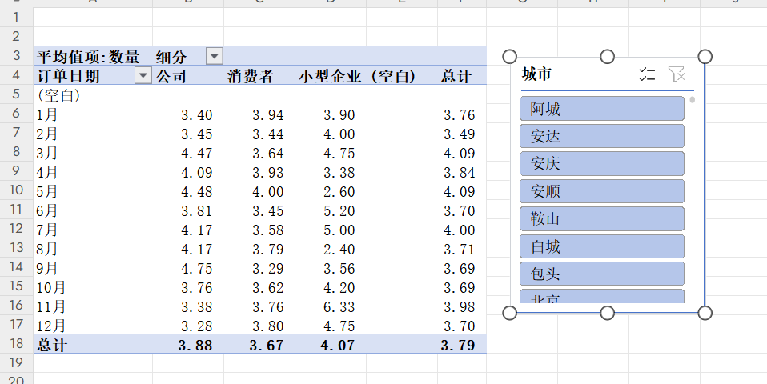
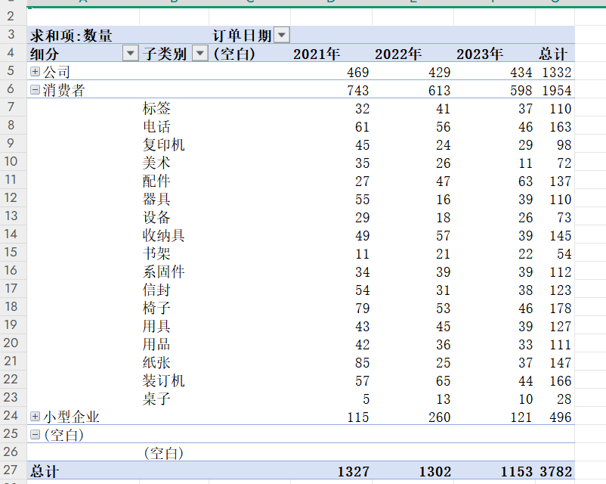
分别做出如下三张效果图的透视表

6，图表
海达汽车2024年上半年销售情况表 |  |  |  |  |  |  | 左边数据制作出如下图的三个图
 | 1月 | 2月 | 3月 | 4月 | 5月 | 6月
销售数量 | 1312 | 925 | 1020 | 2035 | 3200 | 800
销售均价 | 85000 | 100000 | 93000 | 89000 | 91000 | 94000

销售数量
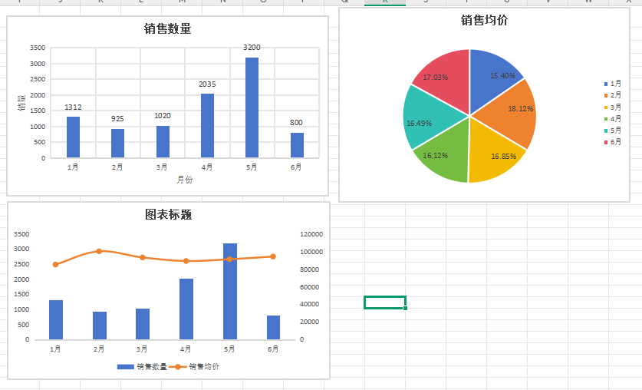

销售均价

图表标题

